关系图
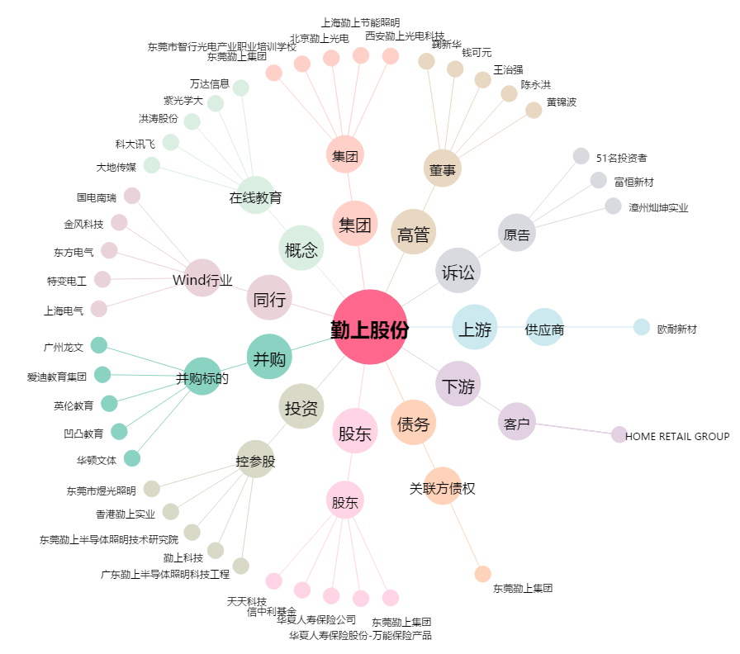
勤上股份[002638.SZ] - 关系概览图

